炉渣样品制备单点教程
炉渣样品制备单点教程
单位：质检部 |  | 区域：113室 |  |  | 岗位：质检员 |  | 
编写人： | 审核人： |  | 批准人： | 编号：ZJ-JC-032-V1 |  | 更新日期：2026/4/28
第一步
第二步
第三步
第四步
第五步
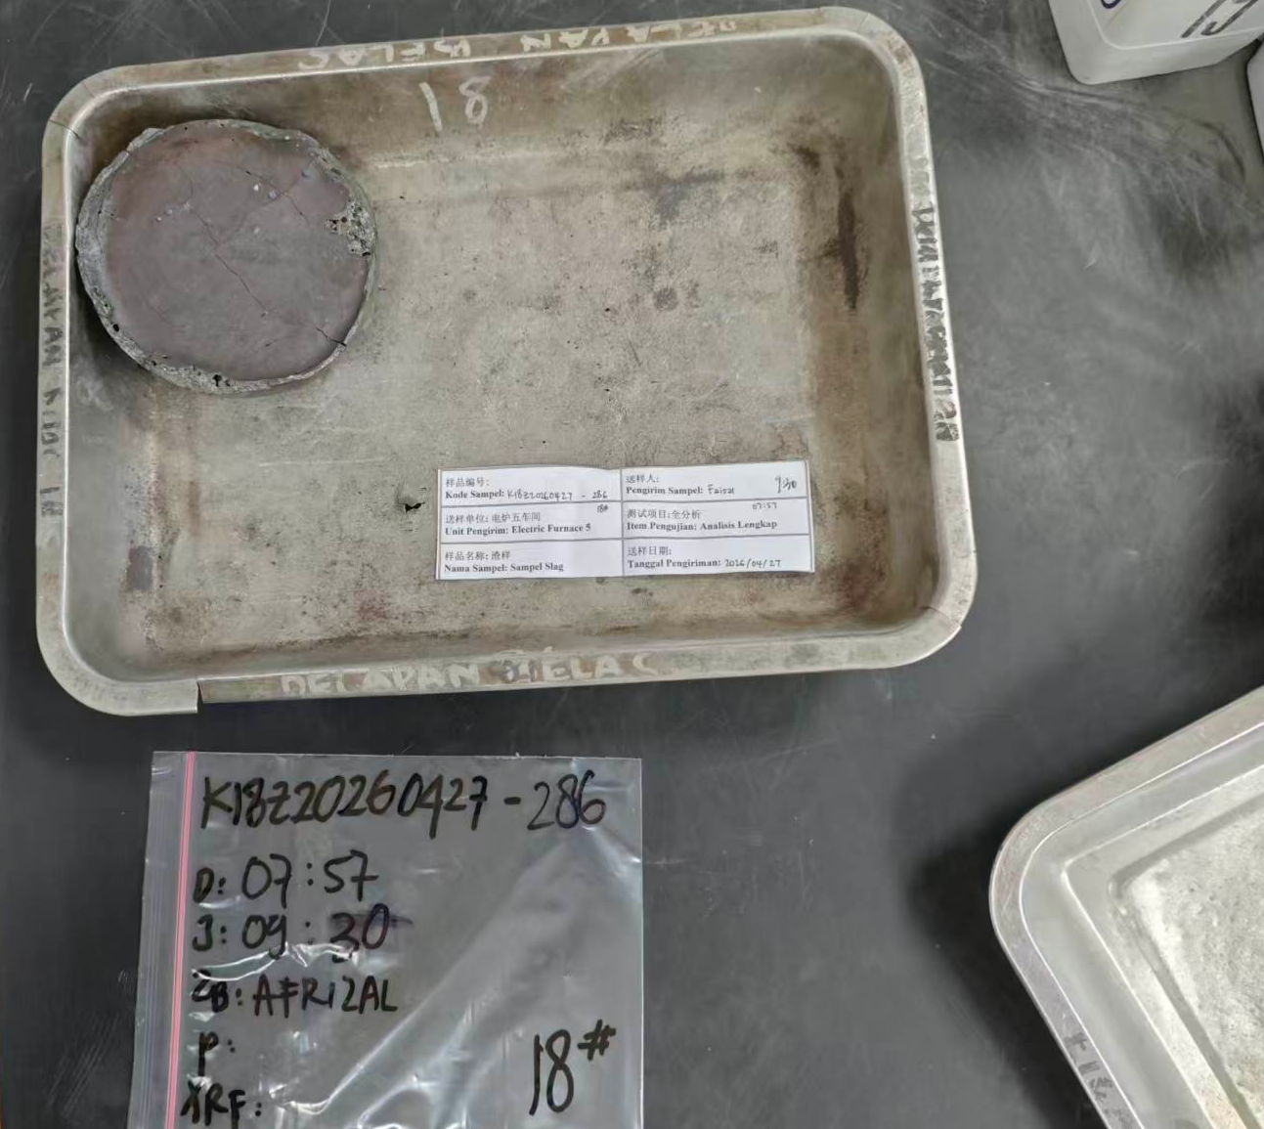 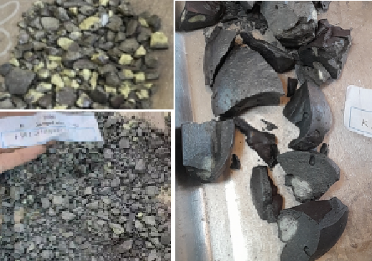 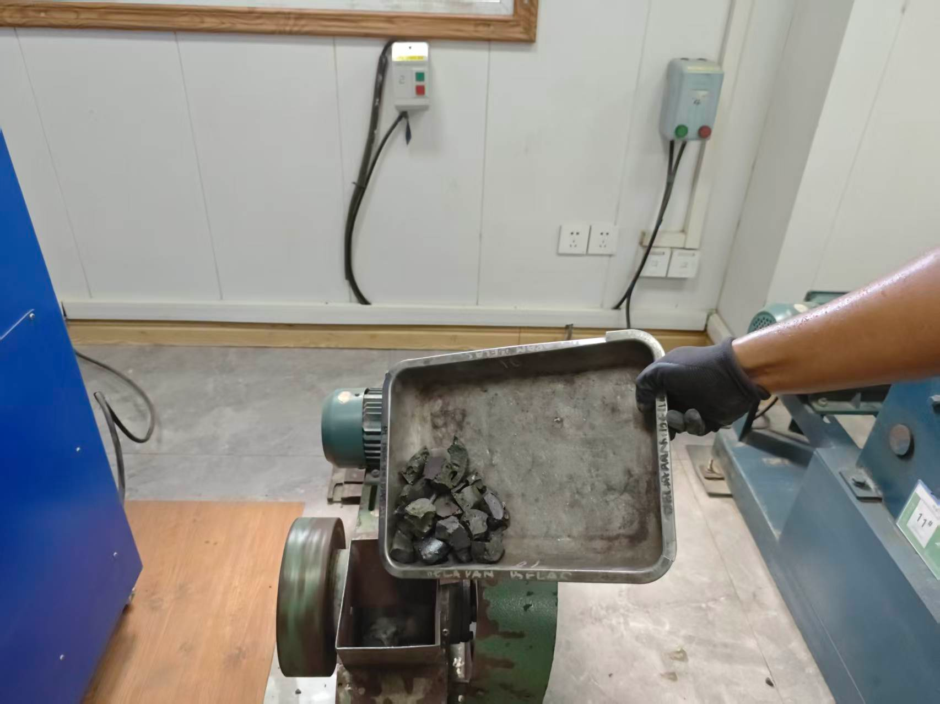 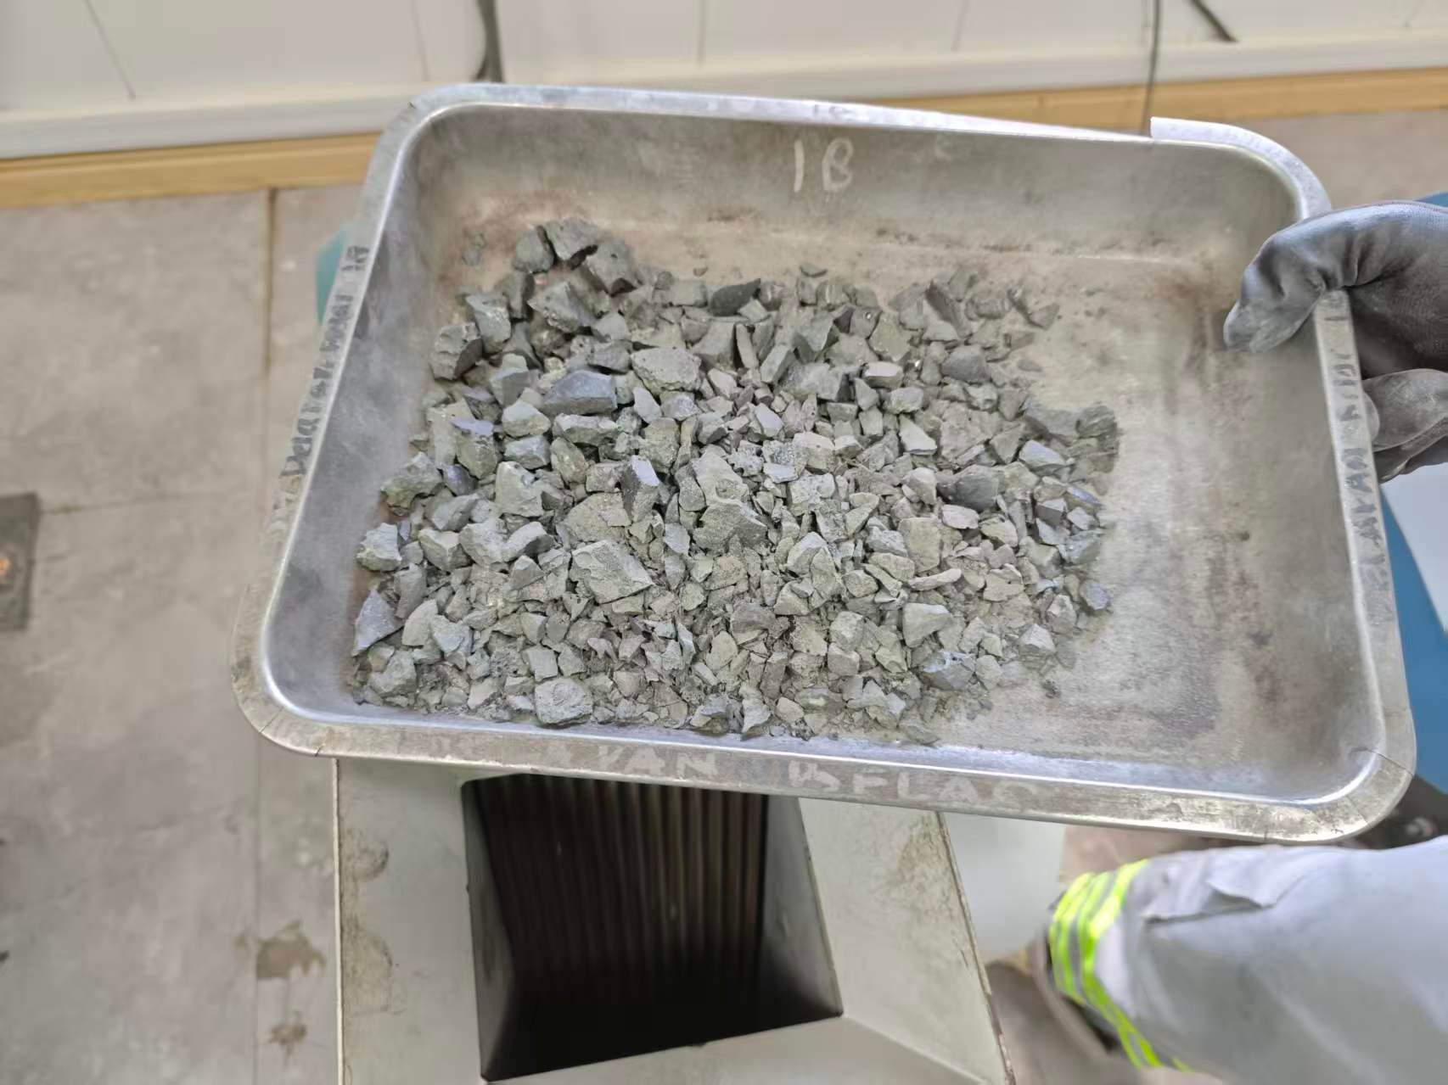 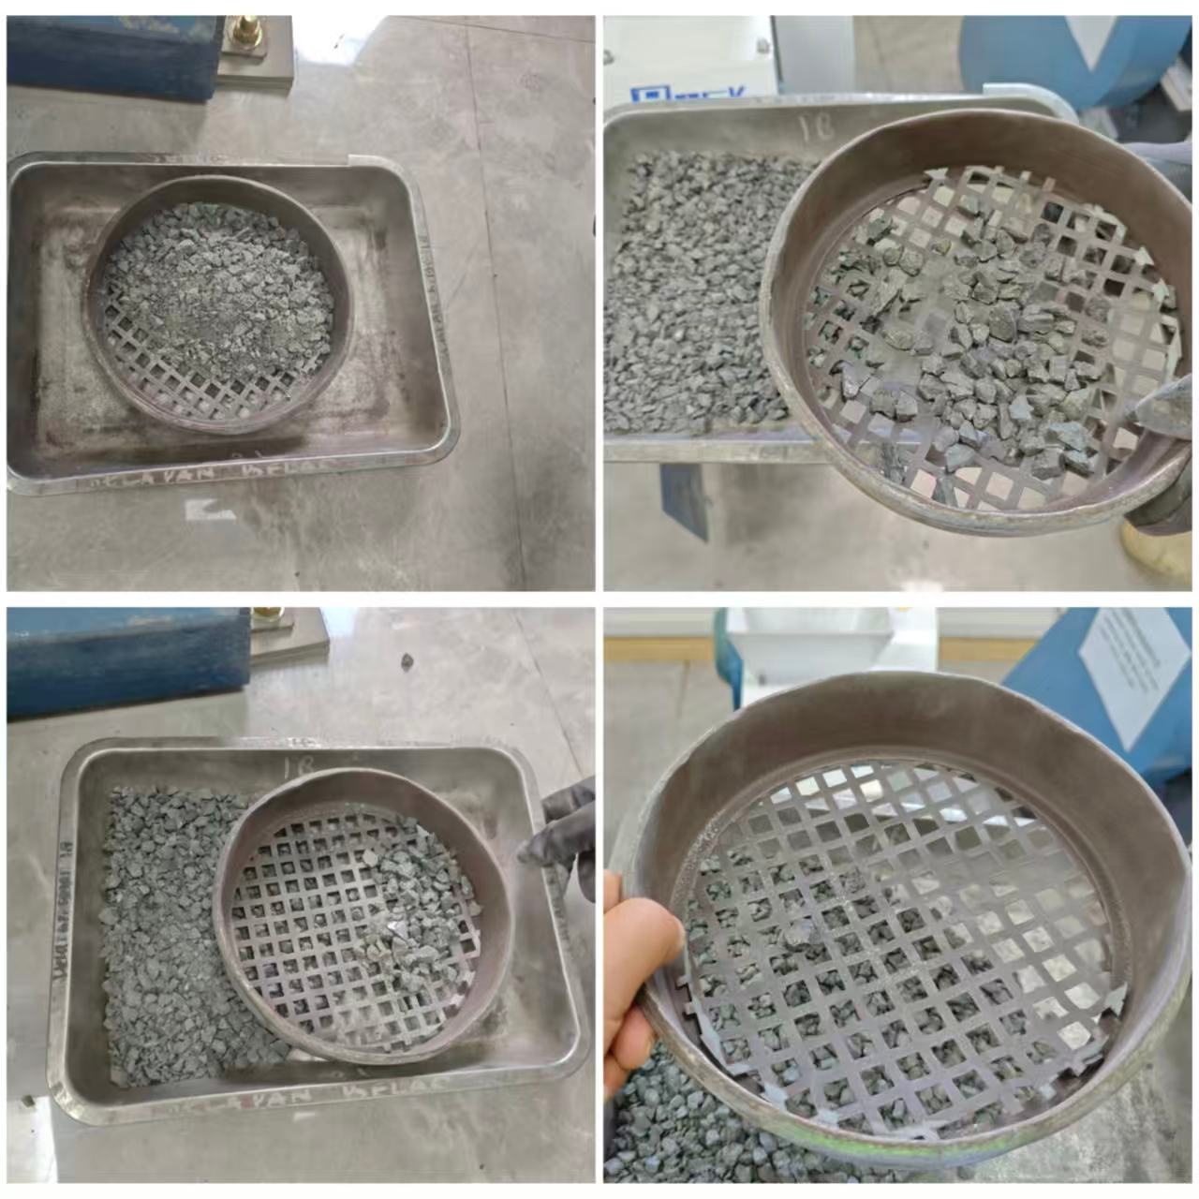 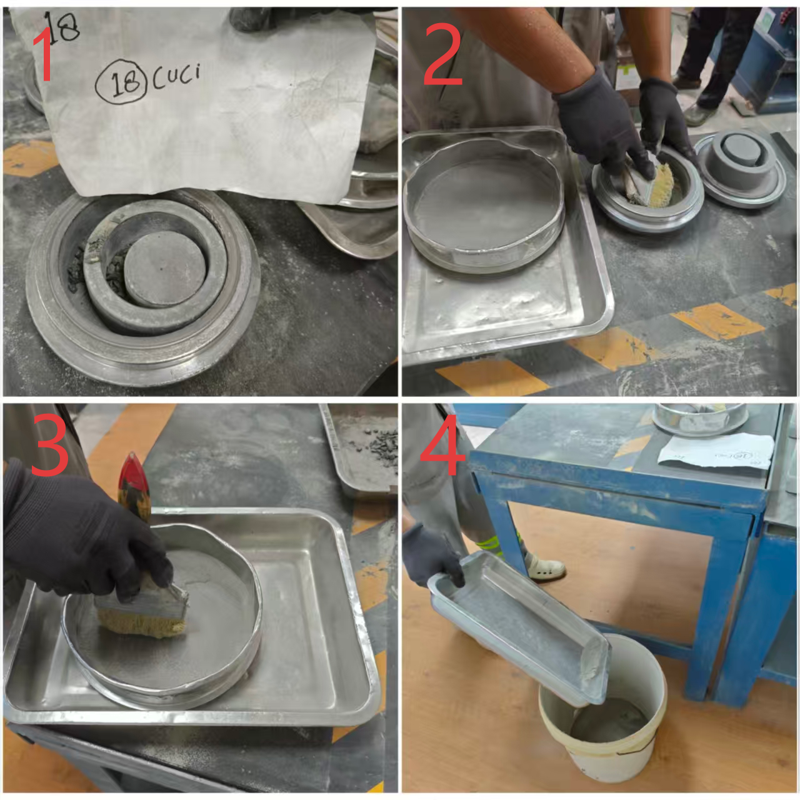 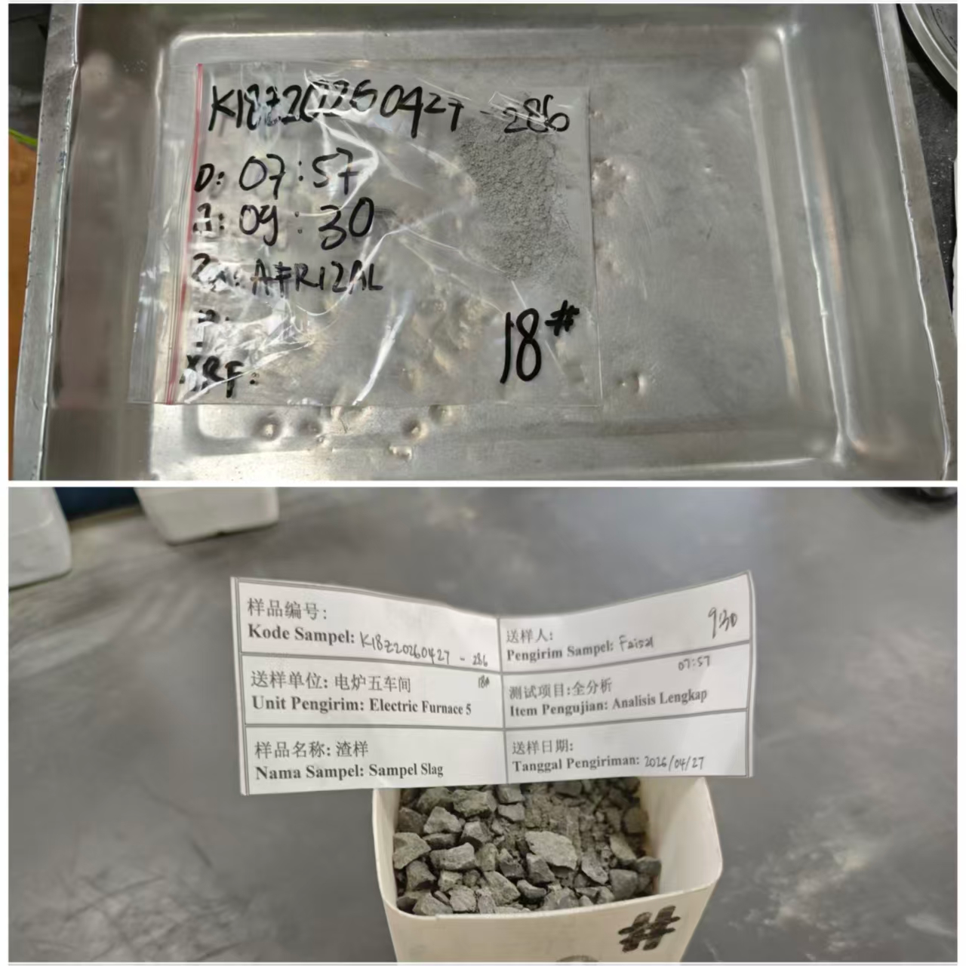 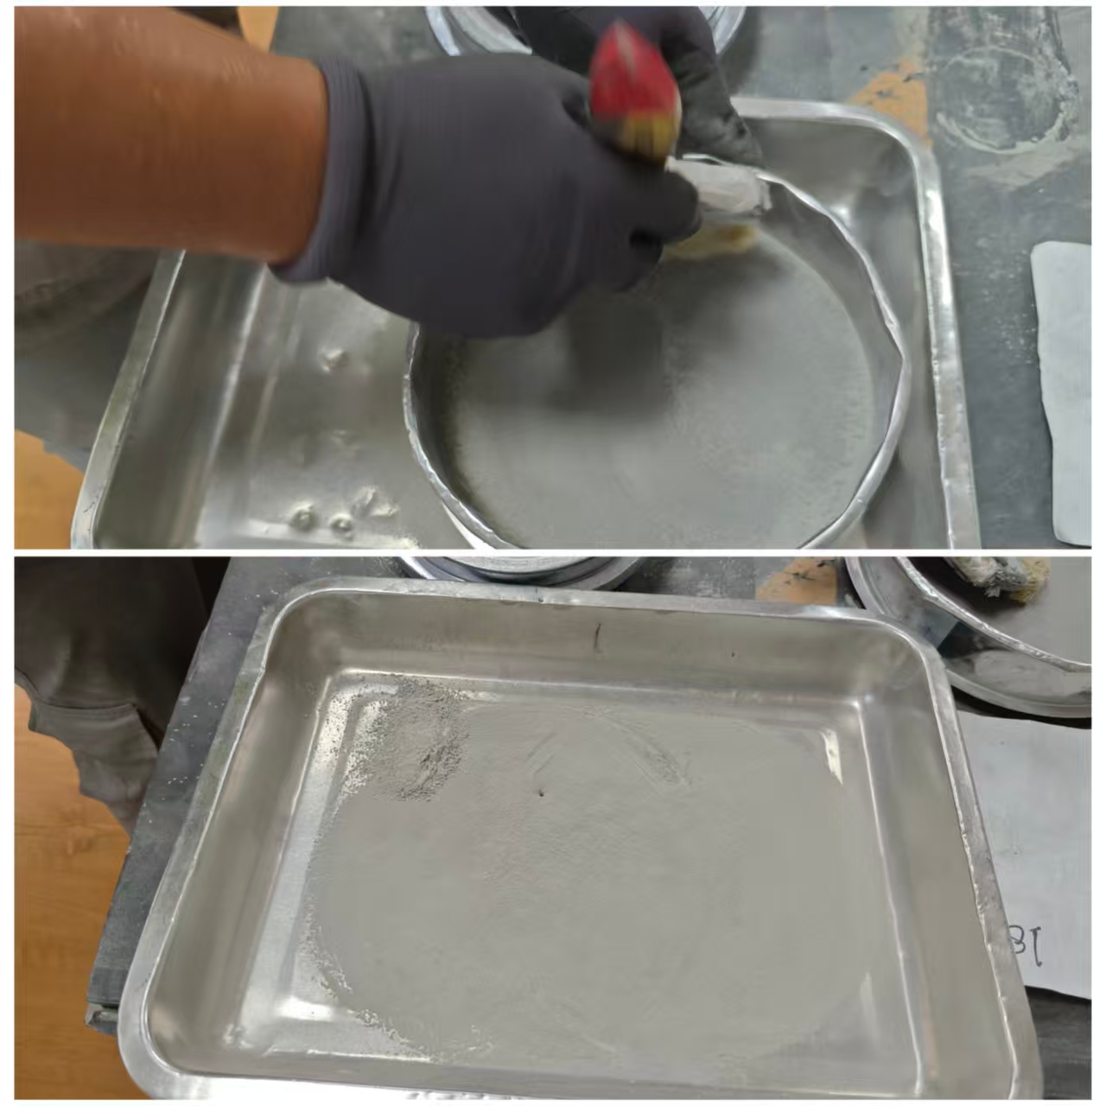 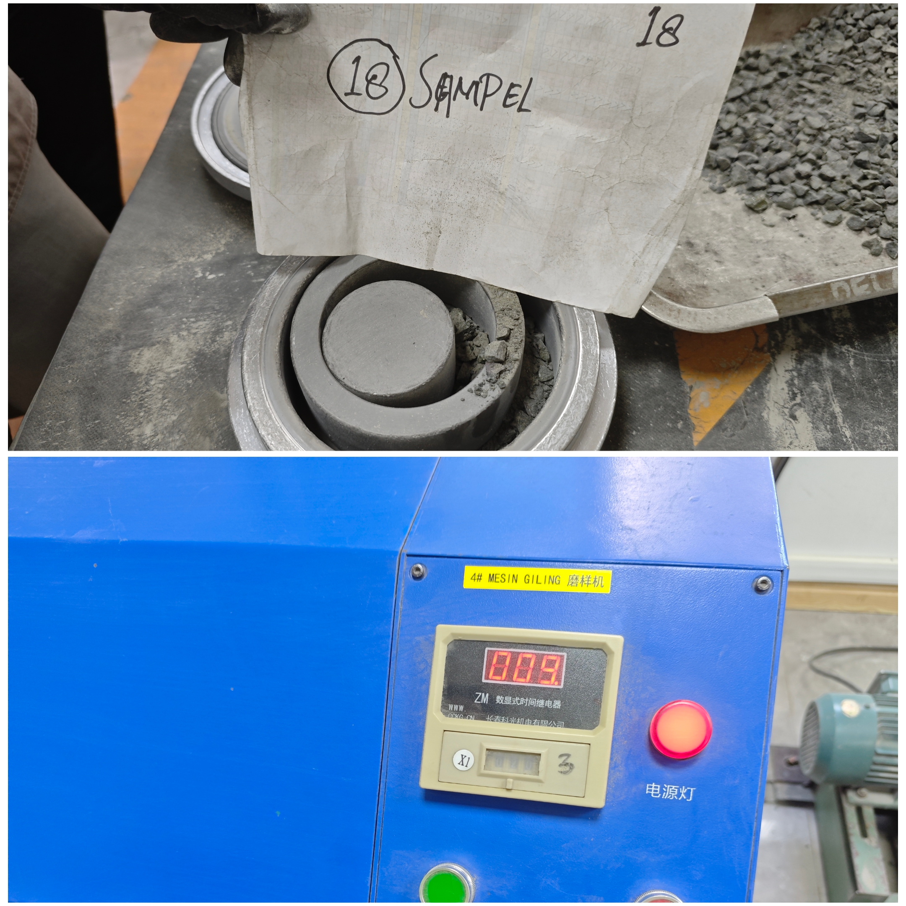 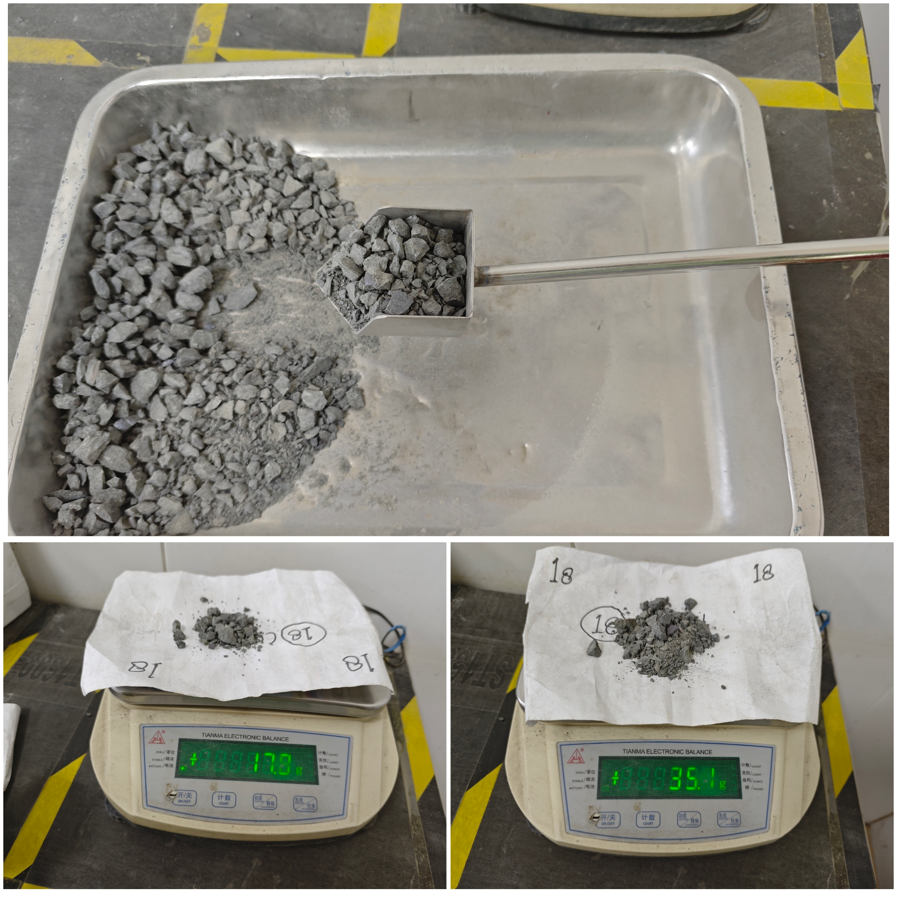
检查：样品无污染,托盘、样袋与送样编号一致,温度正常
取样：清洗样品约15g和正式样品35g左右
第六步
清洗：研磨清洗样品以清洗研钵、筛网、刷子、托盘
敲碎:手锤敲碎，颜色异常的制平行样
第七步
粗破:用颚板间隙大颚破粗破
第八步
磨样：清洗研钵后倒入正式样品，慢速研磨20秒+20秒
细破：用颚板间隙小颚破细破
过筛：过180目筛网，筛上物二次研磨20秒可不过筛
第九步
过筛：过10mm筛，筛上物继续破碎至<5块
结束:样品装袋密封交给压片人员,余样装瓶留样备查
第十步
关键点： 1.安全：炉渣高温发红禁止制备，颚破必须先启动电机再倒入样品，磨样时必须等转动停止方可打开防护盖。 2.异常样品：收样脏污、受潮必须处理并报备；样品颜色异常不均匀，必须多破碎一次后，再多取一个正式样品制平行样。 3.质量控制：破碎、研磨、过筛等过程应清理干净料斗、工器具，尽可能避免污染样品，保证样品代表性和完整性。

炉渣样品制备单点教程 (2)
Panduan Singkat Persiapan Sampel Terak (Slag)
Departemen：Quality Control |  | Area：Ruang 113 |  |  | Posisi：Quality Control Staff
Penyusun： | Pemeriksa： |  | Penyetuju： | Nomor：ZJ-JC-032-V1 |  | Tgl Pembaharuan：2026/4/28
Pemeriksaan: pastikan sampel tidak terkontaminasi, no baki & kantong sampel sesuai dengan nomor pengiriman sampel, serta suhu dalam kondisi normal
Tahap 1
Penghancuran awal: pecahkan menggunakan palu tangan; untuk sampel dengan warna abnormal, buat sampel paralel
Tahap 2
Penghancuran kasar: gunakan jaw crusher dengan celah pelat rahang besar untuk penghancuran kasar
Tahap 3
Penghancuran halus: gunakan jaw crusher dengan celah pelat rahang kecil untuk penghancuran halus
Tahap 4
Pengayakan: ayak dengan saringan 10 mm, material yang tertahan di atas saringan terus dihancurkan hingga ≤5 bongkah/potongan
Tahap 5
Pengambilan sampel: bersihkan sendok sampel, lalu ambil sekitar 15 g dan sampel resmi sekitar 35 g
Tahap 6
Pembersihan: lakukan penggerusan untuk membersihkan mortar, saringan, kuas, dan baki
Tahap 7
Tahap 8
Penggerusan sampel: setelah mortar dibersihkan, masukkan sampel resmi; untuk sampel kaca, gerus selama 20 detik + 20 detik
Pengayakan: ayak menggunakan saringan 180 mesh, material yang tertahan dapat digerus ulang selama 20 detik tanpa perlu diayak lagi
Tahap 9
Selesai: masukkan sampel ke kantong dan segel untuk diserahkan kepada petugas pressing; sisa sampel disimpan dalam botol sebagai arsip/pemeriksaan ulang
Tahap 10
Poin Penting： 1.Keselamatan: sampel slag yang masih berpijar merah karena suhu tinggi dilarang untuk diproses. Pada mesin jaw crusher, motor harus dijalankan terlebih dahulu sebelum sampel dimasukkan. Saat proses penggerusan, penutup pelindung hanya boleh dibuka setelah putaran benar-benar berhenti. 2.Sampel abnormal: sampel yang diterima dalam kondisi kotor atau lembap harus ditangani dan dilaporkan. Jika warna sampel tidak normal atau tidak merata, sampel harus dihancurkan satu kali lagi, kemudian diambil satu sampel resmi tambahan untuk dibuat sampel paralel. 3.Pengendalian mutu: selama proses penghancuran, penggerusan, dan pengayakan, hopper serta alat kerja harus dibersihkan dengan baik untuk semaksimal mungkin menghindari kontaminasi sampel serta menjamin representativitas dan keutuhan sampel.

